Feuil1

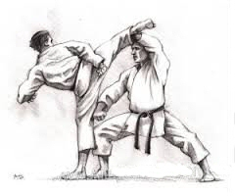

Entrainements DTD Kata/Kumité
Saison 2026 - 2027

Les entraînements départementaux de Masse se déroulent au dojo de Montlouis.
Ils sont dirigés par David CHEREAU (dtd@cd37karate.com), notre directeur technique départemental.
Ils sont gratuits et ouverts à tous les pratiquants du département désirants découvrir une séance différente de leur club.
Pour le Kumité, les pratiquants doivent se munir au minimum de protections de poings et de pieds.

Date | Lieu | Horaires | Public | Horaires | Public

Vendredi 2 Octobre | Montlouis | 18h15 - 19h15 | Poussins Pupilles Benjamins | 19h30 - 20h30 | Minimes Cadets Juniors Séniors Vétérans
Vendredi 6 Novembre
Vendredi 4 Décembre
Vendredi 8 Janvier
Vendredi 5 Février
Vendredi 12 Mars
Vendredi 2 Avril
Vendredi 14 Mai
Vendredi 4 Juin

